Estadísticas
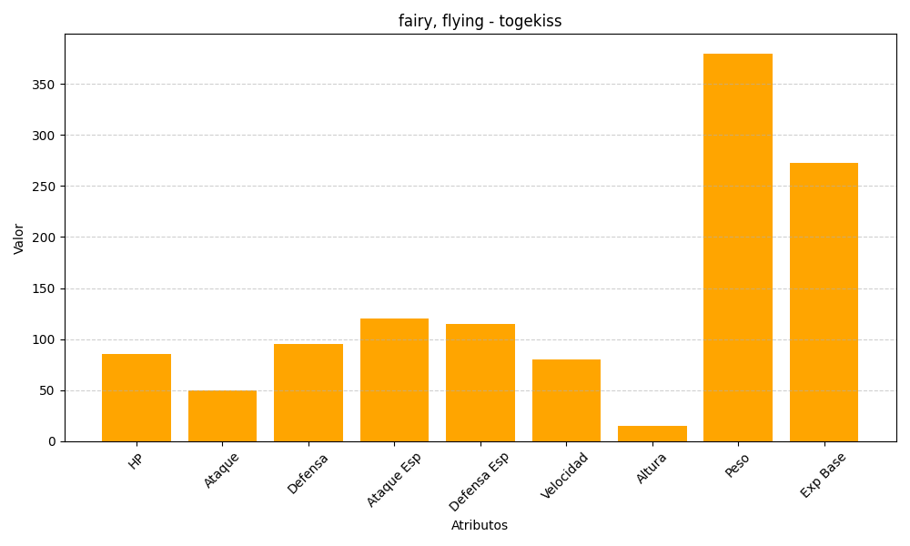
ID | Nombre | Tipo | HP | Ataque | Defensa | Ataque Especial | Defensa Especial | Velocidad | Altura | Peso | Experiencia Base
468 | togekiss | fairy, flying | 85 | 50 | 95 | 120 | 115 | 80 | 15 | 380 | 273

